Bloomberg
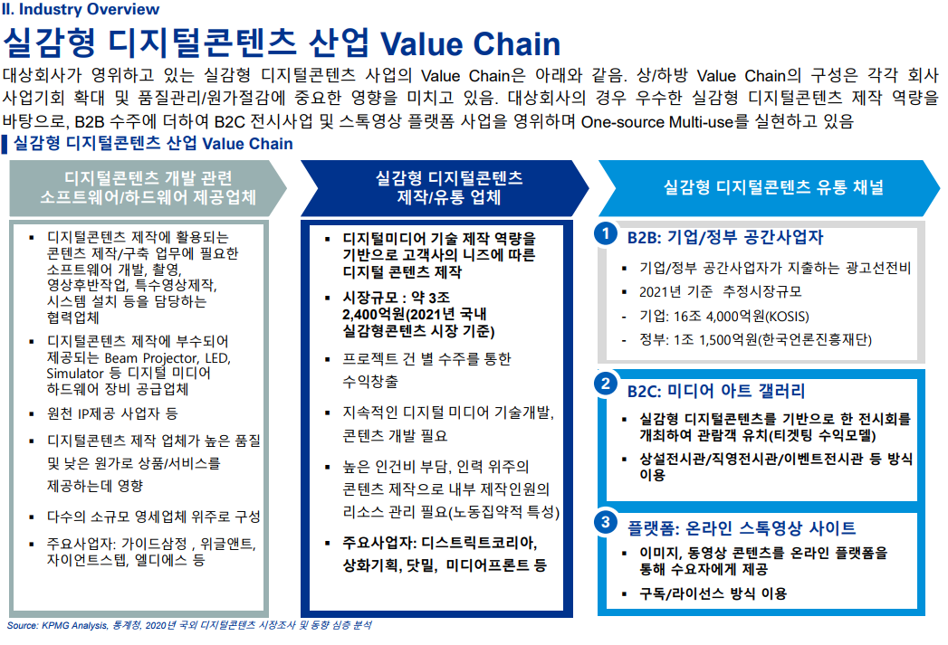
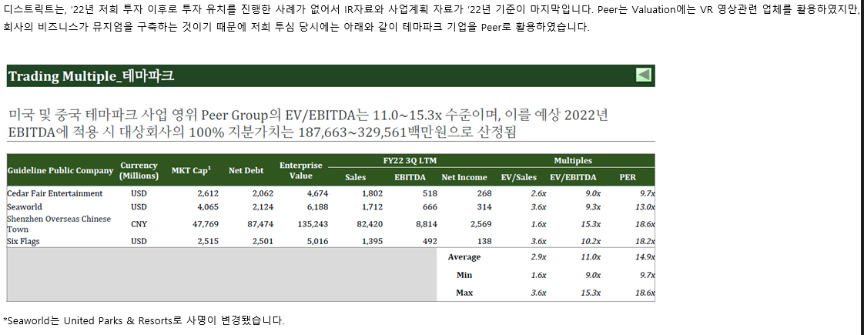
국내법인 |  |  |  | 산업분류기준 | 재무자료 (국내의 경우 백만원 단위 / 개별기준) |  |  |  | 20220501 ~20240430 | 20234Q /20240430 |  |  | 대용베타 산정 | 평가가격 | 차입금비율 | 법인세율 | 특이사항 기준일 20234Q
 |  |  |  |  |  |  |  |  |  |  |  |  |  | 24,413 | 62.97 | 23.10% |  |  |  |  |  |  |  |  | 배수 기준: 20234Q |  |  |  |  | 과거매출액 // 매출컨센서스 기준일 2024-05-17 (단위 : 백만원)
 |  |  |  |  |  |  |  |  | 1.0983 | 21.6972 |  |  |  | 0.98 | 1.45 | 1.14
종목명 | Ticker | 종목명(Eng) | 법인번호 | 10차표준(세분류) | 매출액(직전4분기) | 영업이익 | 세전이익 | 자본총계 | 베타 | 차입금/시총 | 상장일자 | 2차선택 | 최종선택 | Unlevered | Levered | 산업평균 | 거래정지 | 관리종목 | 시총순위 | 한계세율 | 홈페이지 | 주요상품 | 거래소 업종 | 거래소(시장) | EV/EBITDA | PBR | PSR | PER | 3개년(2023~2026) CAGR | 2,020 | 2,021 | 2,022 | 2,023 | 2,024 | 2,025 | 2,026 | 2,027
자이언트스텝 | 289220 KS Equity | GIANTSTEP Inc. | 1101113909839 | 영화, 비디오물 및 방송프로그램 제작업 | 42,309 | -26,059 | -25,146 | 98,624 | 1.269 | 5.1928 | 20210324 |  | 1 | 1.2203 | 1.8112 | 1.4239 | 정상 | 정상 | 574 | - | www.giantstep.co.kr | 광고VFX, 영상VFX 및 리얼타임 콘텐츠 제작 | 코스닥 오락, 문화 | 코스닥 | N/A | 2.87 | 6.47 | N/A | 추정X | 202 | 332 | 406 | 423 | 744 | 0 | 0 | 0
위지윅스튜디오 | 299900 KS Equity | WYSIWYG STUDIOS CO., LTD. | 1101116033833 | 영화, 비디오물 및 방송프로그램 제작 관련 서비스업 | 147,335 | -20,281 | 63,957 | 233,909 | 1.286 | 8.5756 | 20181220 |  | 1 | 1.2064 | 1.7906 | 1.4077 | 정상 | 정상 | 397 | 23.1% | www.wswgstudios.com | VFX, 뉴미디어 등 특수영상 컨텐츠 제작 | 코스닥 오락, 문화 | 코스닥 | N/A | 2.85 | 4.40 | 12.73 | 29.39% | 1,102 | 1,203 | 1,465 | 1,473 | 3,162 | 3,631 | 4,130 | 4,734
포바이포 | 389140 KS Equity | 4by4 Inc. | 1101116501830 | 영화, 비디오물 및 방송프로그램 제작업 | 33,751 | -16,258 | -19,600 | 42,236 | 0.812 | 9.7058 | 20220428 |  | 1 | 0.7556 | 1.1215 | 0.8817 | 정상 | 정상 | 1,120 | - | www.4by4inc.com | 광고영화 및 비디오물 제작업 | 코스닥 IT S/W & SVC | 코스닥 | N/A | 2.14 | 2.62 | N/A | 추정X | 140 | 223 | 162 | 338 | 0 | 0 | 0 | 0
덱스터 | 206560 KS Equity | Dexter studios Co.,Ltd. | 2850110209804 | 영화, 비디오물 및 방송프로그램 제작 관련 서비스업 | 67,717 | -41 | -860 | 58,530 | 1.196 | 5.4236 | 20151222 |  | 1 | 1.1481 | 1.7041 | 1.3397 | 정상 | 정상 | 826 | - | www.dexterstudios.com | 시각효과(Visual Effect, VFX) | 코스닥 오락, 문화 | 코스닥 | 35.57 | 4.04 | 3.32 | N/A | 추정X | 263 | 430 | 659 | 677 | 830 | 0 | 0 | 0
시공테크 | 020710 KS Equity | Sigongtech Co., Ltd. | 1101110562896 | 전문 디자인업 | 134,871 | 5,608 | 12,570 | 132,020 | 1.003 | 8.9246 | 19990811 |  | 1 | 0.9386 | 1.3931 | 1.0952 | 정상 | 정상 | 1,631 | 20.9% | www.sigongtech.co.kr | 박물관, 전시관, 엑스포, 특수영상 | 코스닥 기타서비스 | 코스닥 | 10.88 | 0.64 | 0.65 | 10.50 | 추정X | 1,037 | 926 | 1,002 | 1,349 | 1,374 | 1,489 | 0 | 0
코퍼스코리아 | 322780 KS Equity | COPUS KOREA Co., Ltd. | 1101117062716 | 영화, 비디오물, 방송프로그램 제작 및 배급업 | 44,654 | 1,698 | 4,332 | 56,916 | 1.024 | 92.3606 | 20190531 |  | 1 | 0.5987 | 0.8887 | 0.6986 | 정상 | 정상 | 1,752 | 20.9% | www.copus.co.kr | 콘텐츠 배급 및 제작 | 코스닥 오락, 문화 | 코스닥 | 3.82 | 1.25 | 1.65 | 22.32 | 추정X | 217 | 339 | 293 | 447 | 755 | 903 | 0 | 0

 |  |  |  |  |  |  |  |  |  |  |  |  |  |  |  | 사용하지 않음. 모두 놀이공원&리조트 위주
 |  |  |  |  |  |  | >>자이언트스텝 투자설명서 |  |  |  |  |  |  |  |  | 해외 테마파크 상장기업(아이엠엠인베스트먼트 투심보고서)
 |  |  |  |  |  |  | 유사함 |  |  |  |  |  |  |  |  | Cedar Fair Entertainment |  |  |  |  |  | VFX
 |  |  |  |  |  |  |  |  |  |  |  |  |  |  |  | United Parks & Resorts |  |  |  |  |  | Visual effect 줄임말. 특수영상이나 시각효과
 |  |  |  |  |  |  |  |  |  |  |  |  |  |  |  | Shenzhen Overseas Chinese
 |  |  |  |  |  |  |  |  |  |  |  |  |  |  |  | Town
 |  |  |  |  |  |  |  |  |  |  |  |  |  |  |  | Six Flags

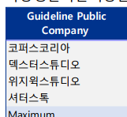
 |  |  |  |  |  |  |  |  |  |  |  |  |  | >>키컷스톡 포바이포 플랫폼

Sheet2
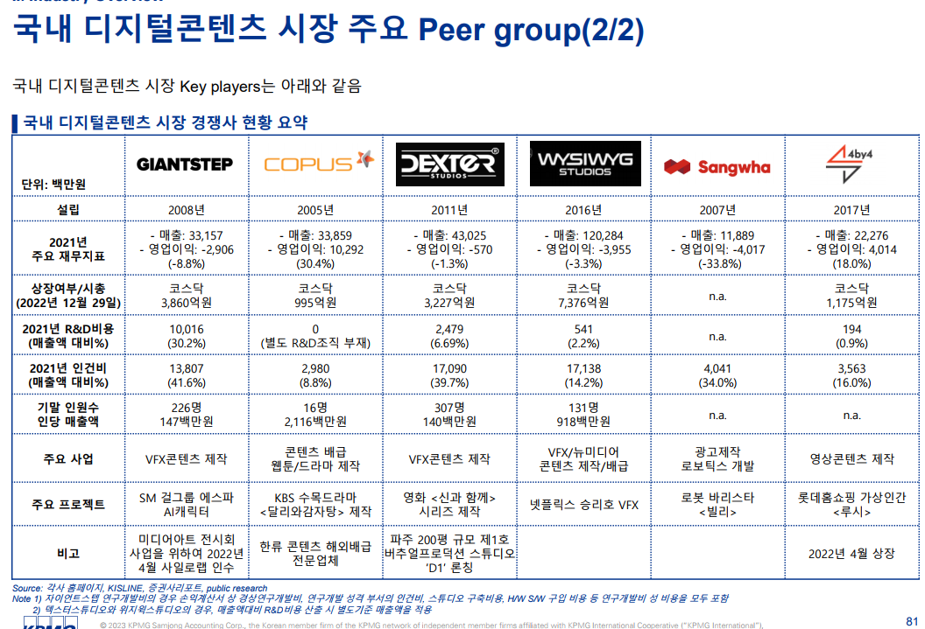

자이언트스텝
코플러스
덱스터
위지윅스튜디오
상와
포바이포

유사회사

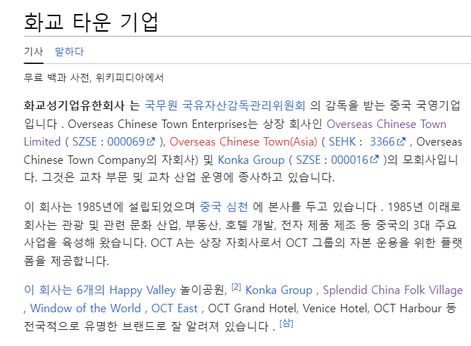
해외 테마파크 상장기업(아이엠엠인베스트먼트 투심보고서) | >>모두 놀이공원, 리조트가 핵심인 회사들이라서 유사회사로 선정하지 않음.
Cedar Fair Entertainment | 평가기업인 디스트릭트코리아는 디지털아트 기술을 중심으로 전시회 사업을 하고 있음.
United Parks & Resorts | 아르떼뮤지엄.. 유명..
Shenzhen Overseas Chinese | 아이엠엠에서 뮤지엄구축이 중심이라서 테마파크 기업들을 투심보고서 때 피어로 잡았다고 하지만 유사성 매우 떨어져 보임
Town | 따라서 국내 디지털아트 회사들로 선정함.

Six Flags

WACC
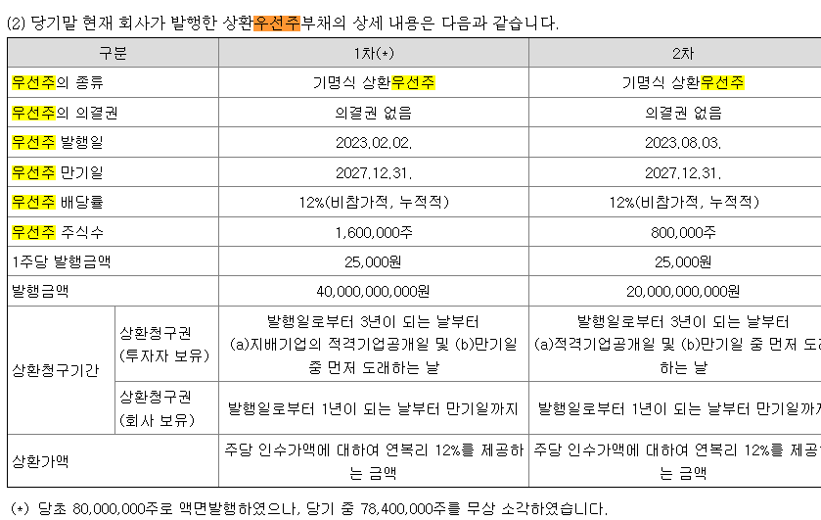
D10000 | [D10000] WACC | 20231231K |  |  |  | Diff | 전기 |  | 회사명 | 웨스트원유한회사(IMM인베스트먼트) | 웨스트원유한회사(IMM인베스트먼트)
D10010 | [D10010] 자산총계 | 98,203 |  |  |  | 98,203 |  |  | 구분 | 상환우선주 | 상환우선주
D10020 | [D10020] 부채총계 | 95,218 |  |  |  | 95,218 |  |  | 취득일자 | 2024-01-15 | 2023-02-02
D10030 | [D10030] 자본총계 | 2,984 |  |  |  | 2,984 |  |  | 취득가격(총액) | 10,000,000,000 | 40,000,000,000
D10040 | [D10040] 부채비율(%) | 3,190.95 |  |  |  | #DIV/0! | #DIV/0! |  | 취득수량 | 400,000 | 1,600,000
D10050 | [D10050] 단기차입금 | 56 |  |  |  | 56 |  |  | 주당 취득가격 | 25,000 | 25,000
D10060 | [D10060] 유동성장기부채 | 1,437 |  |  |  | 1,437
D10070 | [D10070] 장기사채(계)
D10080 | [D10080] 장기차입금(계) |  |  |  |  |  |  |  | 2024-04-30 | 신용등급 | 1년 | 2년 | 3년 | 5년
D10090 | [D10090] 금융리스부채 | 386 |  |  |  | 386 |  |  | 무보증공모채 | A+ | 4.11 | 4.27 | 4.51 | 4.99
D10100 | [D10100] 기타재무부채 |  |  |  |  |  |  |  | 무보증공모채 | A | 4.29 | 4.45 | 4.77 | 5.40
D10110 | [D10110] 재무부채(계) | 1,879 | 62.97 | 우선주 자본금 |  | 1,879 | - |  | 무보증공모채 | A- | 4.54 | 4.76 | 5.21 | 5.94
D10120 | [D10120] 우선주자본금 |  |  |  |  |  |  |  | 무보증공모채 | BBB+ | 5.98 | 7.01 | 7.72 | 8.02
D10130 | [D10130] 보통주자본(계) | 2,984 |  |  |  | 2,984 | 0 |  | 무보증공모채 | BBB | 6.66 | 7.96 | 8.75 | 9.07
D10140 | [D10140] 재무부채 반영 자산총계 | 4,863 |  |  |  | 4,863 | 0 |  | 무보증공모채 | BBB- | 7.66 | 9.12 | 10.12 | 10.49
D10150 | [D10150] [보통주발행주식수] | 11,080,671 | 상환가정 체크하기 |  |  | 11,080,671 |  |  | 무보증공모채 | BB+ | 9.73 | 11.1 | 12.4 | 13.01
D10160 | [D10160] [보통주자기주식수] |  |  |  |  |  |  |  | 무보증공모채 | BB | 10.58 | 12.02 | 13.8 | 14.11
D10170 | [D10170] 유통보통주식수 | 11,080,671 |  |  |  | 11,080,671 | 0 |  | 무보증공모채 | BB- | 11.72 | 13.28 | 15.05 | 15.34
D10180 | [D10180] 타인자본비율(%) | 38.64 | 17.83 |  |  | #DIV/0! | #DIV/0! |  | 무보증공모채 | B+ | 13.8 | 15.26 | 16.98 | 17.65
D10190 | [D10190] 우선주자기자본비율(%) |  |  |  |  | #DIV/0! | #DIV/0! |  | 무보증공모채 | B | 15.51 | 17.01 | 18.49 | 19.37
D10200 | [D10200] 보통주자기자본비율(%) | 61.36 | 82.17 |  |  | #DIV/0! | #DIV/0! |  | 무보증공모채 | B- | 16.6 | 18.26 | 19.81 | 20.59
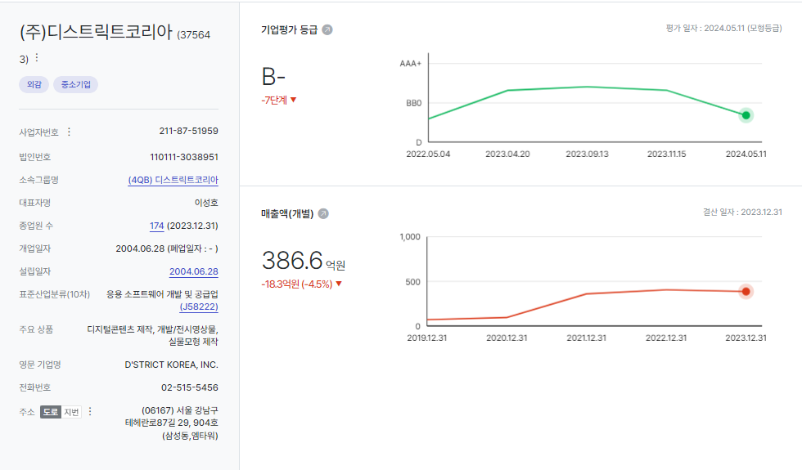
D10210 | [D10210] 무위험이자율(%) | 3.65 |  |  |  | 3.65 |  |  | 무보증사모채 | A+ | 4.39 | 4.58 | 4.88 | 5.36
D10220 | [D10220] 위험프리미엄(%) | 11.40 |  |  |  | 11.40 |  |  | 무보증사모채 | A | 4.6 | 4.8 | 5.18 | 5.84
D10230 | [D10230] 주식베타 | 1.0983 |  |  |  | 1.10 |  |  | 무보증사모채 | A- | 4.95 | 5.17 | 5.69 | 6.43
D10240 | [D10240] 상관계수 |  |  |  |  |  |  |  | 무보증사모채 | BBB+ | 6.55 | 7.52 | 8.33 | 8.65
D10250 | [D10250] 업종부채비율(%) | 21.70 |  |  |  | 21.70 |  |  | 무보증사모채 | BBB | 7.33 | 8.58 | 9.47 | 9.86
D10260 | [D10260] 무부채기업베타 | 0.94 |  |  |  | 0.94 | 0.00 |  | 무보증사모채 | BBB- | 8.34 | 9.87 | 10.96 | 11.35
D10270 | [D10270] 해당기업베타 | 1.45 | 1.14 |  |  | #DIV/0! | #DIV/0! |  | 무보증사모채 | BB+ | 10.31 | 11.91 | 13.31 | 13.92
D10280 | [D10280] 재무평점 |  |  |  |  |  |  |  | 무보증사모채 | BB | 11.33 | 12.85 | 14.69 | 15.02
D10290 | [D10290] 법인세율(%) | 23.10 | 2028 | 전기등급 |  | 23.10 |  |  | 무보증사모채 | BB- | 12.49 | 14.14 | 15.97 | 16.32
D10300 | [D10300] 세전타인자본비용(%) | 11.35 |  |  |  | 11.35 |  |  | 무보증사모채 | B+ | 14.58 | 16.09 | 17.91 | 18.64
D10310 | [D10310] 세후타인자본비용(%) | 8.73 |  |  |  | 8.73 | 0.00 |  | 무보증사모채 | B | 16.3 | 17.93 | 19.45 | 20.36
D10320 | [D10320] 우선주자기자본비용(%) |  |  | 자본비용역전 |  | #DIV/0! | #DIV/0! |  | 무보증사모채 | B- | 17.47 | 19.2 | 20.82 | 21.60
D10330 | [D10330] 보통주자기자본비용(%) | 18.66 |  | 이상없음 |  | #DIV/0! | #DIV/0!
D10340 | [D10340] 가중평균자본비용(WACC)(%) | 16.89 |  |  |  | #DIV/0! | #DIV/0! |  | <세전타인자본비용>
D10350 | [D10350] 순자산가치(NAV) | 2,984 |  | 주식수변동 |  | 2,984 | 0 |  | 증분차입
D10360 | [D10360] 유통발행주식수 | 11,080,671 |  | 주식수변동 |  | 11,080,671 | 0 |  | 이자/이자부부채 | 75.96
D10370 | [D10370] 1주당순자산가치(NAV)(원) | 269 |  |  |  | #DIV/0! | #DIV/0!
 | 1주당가치(DCF)(원) | 24,413 | ▽2.35% | 자본잠식여부 |  | -587 | 25,000
 |  |  |  | 자본잠식

D10400 | [D10400] 할인율 조정 | 20231231K
D10410 | [D10410] 규모 및 비상장 프리미엄 | 2.00

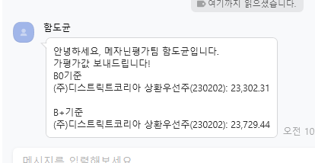
 | DCF 규모 및 비상장 프리미엄 판단기준 | 프리미엄(%)
 | 1. 코넥스 상장기업 또는 IPO 예정기업(1년 이내) | 0~1% |  |  |  | 아르떼뮤지엄.. 전세계
 | 1. 외감기업이며, 매출액 규모가 1000억원 이상인 경우 | 1~2% |  |  |  |  |  |  |  |  |  |  |  | 상환우선주라서 보통주 주가와 상관없이 나옴.
 | 1. 외감기업이며, 매출액 규모가 1000억원 미만인 경우 | 2~3% | >>외감, 매출액 500억 미만 |  |  | 상환청구 행사 가정에 대해…
 | 1. 비외감기업인 경우 | 3~4%
 | 1. 중소벤처기업 등 | 4~5% |  |  |  |  |  |  |  |  |  |  |  | 23729.44 | -5.08%
 |  |  |  |  |  | 2024년 1분기 재무제표 수취 불가(IMM통화 완료)

 |  |  |  |  |  |  |  |  |  |  |  |  |  |  |  |  | 155 소프트웨어
 |  | 0.00% | -100.00% | #DIV/0! | #DIV/0! | #DIV/0! |  |  |  |  |  |  |  |  |  |  | 37 코스닥 오락 문화
 | Track Record / 고객사명 | DCF | Multiple | 최종가 | BPS | EPS | PER | PBR |  | 종목명 | 평가종류 | 기준일 | 주가 | 공모/사모 | 등급 | 시장 | 업종 | 배당금 | 전환가정여부 | 주식수
 | 2024-06-30 | 24,413 |  | 24,413 | 269 | -775 | -31.48 | 90.65 |  | (주)디스트릭트코리아 | A06 | 2024-06-30 | 24,413 | 3 | B+ | 2 | 37 | 0 | X | 11,080,671

감가상각추정
D20000 | [D20000] 감가상각비 추정 | 20201231K | 20211231K | 20221231K | 20231231K | 20231231Y | 20241231Z | 20251231Z | 20261231Z | 20271231Z | 20281231Z | 20291231Z
D20010 | [D20010] 감가상각률(%) |  | 22.89 | 22.56 | 24.86 | 24.86 | 23.44 | 23.44 | 23.44 | 23.44 | 23.44 | 23.44
D20020 | [D20020] 판관비상감가상각비율(%) |  | 100.00 | 100.00 | 100.00 | 100.00 | 100.00 | 100.00 | 100.00 | 100.00 | 100.00 | 100.00
D20030 | [D20030] 유형자산재투자율(%) |  | 114.27 | 81.62 | 45.46 | 45.46 | 102.22 | 102.22 | 102.22 | 102.22 | 102.22 | 102.22
D20040 | [D20040] 무형자산상각률(%) |  | 74.58 | 7.02 | 1.27 | 1.27 | 27.62 | 27.62 | 27.62 | 27.62 | 27.62 | 27.62
D20050 | [D20050] 판관비상무형자산상각비율(%) |  | 100.00 | 100.00 | 100.00 | 100.00 | 100.00 | 100.00 | 100.00 | 100.00 | 100.00 | 100.00
D20060 | [D20060] 무형자산재투자율(%) |  | 7,077.27 | (179.50) | (7,282.81) | (7,282.81) | 102.22 | 102.22 | 102.22 | 102.22 | 102.22 | 102.22
D20070 | [D20070] 감가상각비(CF) | 1,055 | 1,969 | 2,426 | 2,871 | 2,871 | 2,991 | 3,707 | 4,595 | 5,407 | 5,526 | 5,648
D20080 | [D20080] 감가상각비(IS) | 1,055 | 1,969 | 2,426 | 2,871 | 2,871 | 2,991 | 3,707 | 4,595 | 5,407 | 5,526 | 5,648 |  |  | 2021년 | 2022년 | 2023년
D20090 | [D20090] 감가상각대상자산(BV) | 6,889 | 7,170 | 6,724 | 5,158 | 5,158 | 5,224 | 5,306 | 5,407 | 5,526 | 5,648 | 5,773 |  | 건설中 | 108 |  | 6,615
D20100 | [D20100] 감가상각누계액 | 1,713 | 3,582 | 4,826 | 7,604 | 7,604 | 10,595 | 14,302 | 18,897 | 24,304 | 29,830 | 35,478 |  | 영업권
D20110 | [D20110] 취득원가 | 8,602 | 10,752 | 11,550 | 12,762 | 12,762 | 15,819 | 19,608 | 24,304 | 29,830 | 35,478 | 41,251 |  | 회원권
D20120 | [D20120] 순취득액 |  | 2,250 | 1,980 | 1,305 | 1,305 | 3,057 | 3,789 | 4,696 | 5,526 | 5,648 | 5,773
D20130 | [D20130] 무형자산상각비(CF) | 29 | 88 | 439 | 64 | 64 | 84 | 84 | 85 | 85 | 85 | 85
D20140 | [D20140] 무형자산상각비(IS) | 29 | 88 | 439 | 64 | 64 | 84 | 84 | 85 | 85 | 85 | 85
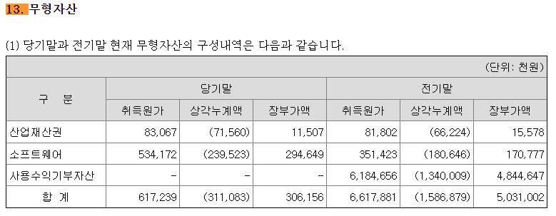
D20150 | [D20150] 무형자산(BV) | 118 | 6,258 | 5,031 | 306 | 306 | 307 | 308 | 309 | 310 | 311 | 312
D20160 | [D20160] 순취득액 |  | 6,228 | (788) | (4,661) | (4,661) | 85 | 85 | 86 | 86 | 86 | 86
 |  |  |  |  |  | 생산자물가상승률 | 101.56
 |  |  |  |  |  | IMF경제성장률평균 | 102.22 |  | DCF가격
 |  |  |  |  |  | 추정성장률평균 | 133.97 |  | 24,413
D21000 | [D21000] 감가상각 계산비율 | 20201231K | 20211231K | 20221231K | 20231231K | YYYYYYYYA | Aver 3Y |  | 전기비율 |  | Aver 3Y | Aver 2Y | Avg 2Y | WA 2Y | WA 3Y
D21010 | [D21010] 감가상각률(%) |  | 22.89 | 22.56 | 24.86 | 23.76 | 23.44 |  |  | 2 | 23.44 | 23.71 | 22.73 | 24.09 | 23.76
D21020 | [D21020] 판관비상감가상각비율(%) |  | 100.00 | 100.00 | 100.00 | 100.00 | 100.00 |  |  | 3 | 100.00 | 100.00 | 100.00 | 100.00 | 100.00
D21030 | [D21030] 유형자산재투자율(%) |  | 114.27 | 81.62 | 45.46 | 68.98 | 102.22 | 90.81 |  | 4 | 80.45 | 63.54 | 97.94 | 57.51 | 68.98
D21040 | [D21040] 무형자산상각률(%) |  | 74.58 | 7.02 | 1.27 | 15.40 | 27.62 |  |  | 5 | 27.62 | 4.14 | 40.80 | 3.19 | 15.40
D21050 | [D21050] 판관비상무형자산상각비율(%) |  | 100.00 | 100.00 | 100.00 | 100.00 | 100.00 |  |  | 6 | 100.00 | 100.00 | 100.00 | 100.00 | 100.00
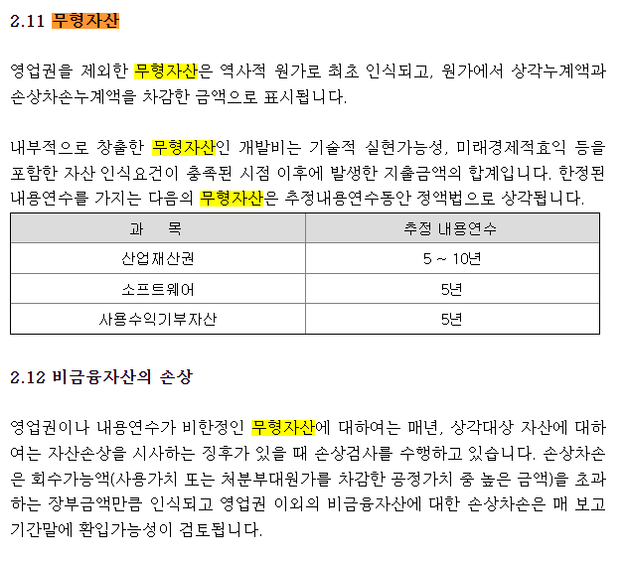
D21060 | [D21060] 무형자산재투자율(%) |  | 7,077.27 | (179.50) | (7,282.81) | (2,521.69) | 102.22 | 137.39 |  | 7 | (128.35) | (3,731.16) | 3,448.89 | (4,915.04) | (2,521.69)
 |  |  | 5.46% | 5.99% | 7.43% | 7.43% | 4.84% | 4.21% | 4.00% | 3.87% | 3.43% | 3.50%

D22000 | [D22000] |  |  |  |  | 2023 | 2024 | 2025 | 2026 | 2027 | 2028 | 2029
D22010 | [D22010] 1.감가상각비(CF) |  |  |  |  | 2,935 | 3,075 | 3,791 | 4,680 | 5,492 | 5,611 | 5,733
D22020 | [D22020] 2.자본적지출 |  | 8,478 | 1,192 | -3,356 | -3,356 | 3,142 | 3,874 | 4,782 | 5,612 | 5,734 | 5,859
D22030 | [D22030] 3.NWC증감 |  |  |  |  |  | -13,603 | 1,975 | 2,007 | 1,864 | 1,614 | 0
D22040 | [D22040] 4.조정사항(b) |  |  |  |  |  | -13,536 | 2,058 | 2,109 | 1,984 | 1,737 | 126

 | 유형자산 구분 | 내용연수 | 감가상각률 | BV
 | 건물 | 40 | 2.50
 | 구축물 | 20 | 5.00
 | 기계장치 | 10 | 10.00
 | 차량운반구 | 5 | 20.00
 | 비품 | 5 | 20.00
 | 기타유형자산 | 5 | 20.00

 | 유형자산 구분 | 기초BV | 취득 | 처분 | 대체 | 감가상각비 | 기말BV | 비중 | 상각률 1 | 상각률 2
 | 건물 |  |  |  |  |  | 0 |  | #DIV/0!
 | 구축물 |  |  |  |  |  | 0 |  | #DIV/0!
 | 기계장치 |  |  |  |  |  | 0 |  | #DIV/0!
 | 차량운반구 |  |  |  |  |  | 0 |  | #DIV/0!
 | 비품 |  |  |  |  |  | 0 |  | #DIV/0!
 | 기타유형자산 |  |  |  |  |  | 0 |  | #DIV/0!
 | 건설중인자산 |  |  |  |  |  | 0
 | 계 | 0 | 0 | 0 | 0 | 0 | 0 | 0.00% | #DIV/0! | -
 |  |  |  |  |  |  | -

 | 무형자산 구분 | 내용연수 | 감가상각률
 | 영업권 | 10 | 10.00
 | 산업재산권 | 5 | 20.00
 | 기타무형자산 | 5 | 20.00

 | 무형자산 구분 | 기초BV | 취득 | 처분 | 대체 | 무형상각비 | 기말BV | 비중 | 상각률 1 | 상각률 2
 | 영업권 |  |  |  |  |  | 0 |  | #DIV/0!
 | 산업재산권 |  |  |  |  |  | 0 |  | #DIV/0!
 | 기타무형자산 |  |  |  |  |  | 0 |  | #DIV/0!
 | 계 | 0 | 0 | 0 | 0 | 0 | 0 | 0.00% | #DIV/0! | -

BS추정
D60000 | [D60000] 대차대조표 추정을 위한 자료 | 20201231K | 20211231K | 20221231K | 20231231K | 20231231Y | 20241231Z | 20251231Z | 20261231Z | 20271231Z | 20281231Z | 20291231Z
D60010 | [D60010] 매출채권 | 795 | 2,321 | 3,784 | 17,733 | 17,733 | 4,636 | 6,611 | 8,618 | 10,482 | 12,096 | 12,096
D60020 | [D60020] 선급비용 | 80 | 122 | 165 | 589 | 589 | 941 | 1,342 | 1,749 | 2,127 | 2,454 | 2,454
D60030 | [D60030] 재고자산 | 20 | 65 | 448 | 925 | 925 | 0 | 0 | 0 | 0 | 0 | 0
D60040 | [D60040] 기타운전자산 | 0 | 0 | 0 | 0 | 0 | 0 | 0 | 0 | 0 | 0 | 0
D60050 | [D60050] 매입채무 | 437 | 3,327 | 1,469 | 419 | 419 | 0 | 0 | 0 | 0 | 0 | 0
D60060 | [D60060] 미지급비용 | 2,450 | 1,822 | 3,152 | 1,263 | 1,263 | 2,018 | 2,878 | 3,751 | 4,562 | 5,264 | 5,264
D60070 | [D60070] 기타운전부채 | 0 | 0 | 0 | 0 | 0 | 0 | 0 | 0 | 0 | 0 | 0
D60080 | [D60080] 당기순이익(손실) | (9,449) | 1,696 | 12,124 | (8,593) | 0 | 10,399 | 20,262 | 30,006 | 39,016 | 47,190 | 94,064
D60090 | [D60090] (매출채권+선급비용+기타)/당좌자산(%) | 81.55 | 68.68 | 22.04 | 27.66 | 27.66 | 32.62 | 32.62 | 32.62 | 32.62 | 32.62 | 32.62
D60100 | [D60100] 기타비유동자산/비유동자산(%) | 25.26 | 20.47 | 34.42 | 32.78 | 32.78 | 31.28 | 31.28 | 31.28 | 31.28 | 31.28 | 31.28
D60110 | [D60110] (매입채무+미지급비용+기타)/유동부채(%) | 23.80 | 30.16 | 19.47 | 9.17 | 9.17 | 16.10 | 16.10 | 16.10 | 16.10 | 16.10 | 16.10
D60120 | [D60120] (매입채무+미지급비용+기타)/부채총계(%) | 16.73 | 19.98 | 15.29 | 1.77 | 1.77 | 9.31 | 9.31 | 9.31 | 9.31 | 9.31 | 9.31
D60130 | [D60130] 대차대조표 추정 | 2020 | 2021 | 2022 | 2023 | 2023 | 2024 | 2025 | 2026 | 2027 | 2028 | 2029
D60140 | [D60140] 당좌자산(계) | 1,073 | 3,557 | 17,919 | 66,234 | 66,234 | 17,094 | 24,377 | 31,777 | 38,649 | 44,598 | 44,598
D60150 | [D60150] 재고자산(계) | 20 | 65 | 448 | 925 | 925 | 0 | 0 | 0 | 0 | 0 | 0
D60160 | [D60160] 유동자산(계) | 1,092 | 3,622 | 18,367 | 67,159 | 67,159 | 17,094 | 24,377 | 31,777 | 38,649 | 44,598 | 44,598
D60170 | [D60170] 투자자산(계) | 566 | 622 | 1,126 | 8,788 | 8,788 | 202 | 15,387 | 37,267 | 65,225 | 98,627 | 163,146 | 문제없음
D60180 | [D60180] 유형자산(계) | 6,889 | 7,278 | 6,724 | 11,773 | 11,773 | 11,839 | 11,921 | 12,022 | 12,141 | 12,263 | 12,388
D60190 | [D60190] 토지 |  |  |  |  |  | 0 | 0 | 0 | 0 | 0 | 0
 | 건중자 |  | 108 |  | 6,615 | 6,615 | 6,615 | 6,615 | 6,615 | 6,615 | 6,615 | 6,615
D60200 | [D60200] 감가상각대상자산 | 6,889 | 7,170 | 6,724 | 5,158 | 5,158 | 5,224 | 5,306 | 5,407 | 5,526 | 5,648 | 5,773
D60210 | [D60210] 감가상각비 | 1,055 | 1,969 | 2,426 | 2,871 | 2,871 | 2,991 | 3,707 | 4,595 | 5,407 | 5,526 | 5,648
D60220 | [D60220] 무형자산(계) | 118 | 6,258 | 5,031 | 306 | 306 | 307 | 308 | 309 | 310 | 311 | 312
D60230 | [D60230] 무형자산상각비 | 29 | 88 | 439 | 64 | 64 | 84 | 84 | 85 | 85 | 85 | 85
D60240 | [D60240] 기타비유동자산(계) | 2,560 | 3,645 | 6,761 | 10,176 | 10,176 | 5,619 | 12,568 | 22,571 | 35,349 | 50,606 | 80,025
D60250 | [D60250] 비유동자산(계) | 10,133 | 17,803 | 19,642 | 31,044 | 31,044 | 17,967 | 40,184 | 72,169 | 113,025 | 161,807 | 255,871
D60260 | [D60260] 자산총계 | 11,226 | 21,424 | 38,010 | 98,203 | 98,203 | 35,061 | 64,561 | 103,946 | 151,674 | 206,405 | 300,469
D60270 | [D60270] 유동부채(계) | 12,128 | 17,075 | 23,735 | 18,347 | 18,347 | 12,534 | 17,876 | 23,298 | 28,336 | 32,696 | 32,696
D60280 | [D60280] 비유동부채(계) | 5,132 | 8,695 | 6,496 | 76,871 | 76,871 | 9,144 | 13,040 | 16,997 | 20,671 | 23,852 | 23,852
D60290 | [D60290] 부채총계 | 17,260 | 25,769 | 30,230 | 95,218 | 95,218 | 21,678 | 30,916 | 40,295 | 49,007 | 56,548 | 56,548
D60300 | [D60300] 자본금 | 4,520 | 5,540 | 5,540 | 5,540 | 5,540 | 5,540 | 5,540 | 5,540 | 5,540 | 5,540 | 5,540
D60310 | [D60310] 자본잉여금 |  |  |  |  |  | 0 | 0 | 0 | 0 | 0 | 0
D60320 | [D60320] 자본조정 | 10,469 | 6,259 |  | 3,798 | 3,798 | 3,798 | 3,798 | 3,798 | 3,798 | 3,798 | 3,798
D60330 | [D60330] 기타포괄손익누계액 |  |  |  |  |  | 0 | 0 | 0 | 0 | 0 | 0
D60340 | [D60340] 이익잉여금 | (21,023) | (16,144) | 2,239 | (6,354) | (6,354) | 4,045 | 24,307 | 54,313 | 93,329 | 140,519 | 234,583
D60350 | [D60350] 자본총계 | (6,035) | (4,345) | 7,780 | 2,984 | 2,984 | 13,383 | 33,645 | 63,651 | 102,667 | 149,857 | 243,921
D60360 | [D60360] 부채와자본총계 | 11,226 | 21,424 | 38,010 | 98,203 | 98,203 | 35,061 | 64,561 | 103,946 | 151,674 | 206,405 | 300,469
 | 부채비율(%) | -286.00 | -593.07 | 388.56 | 3,190.95 | 3,190.95 | 161.98 | 91.89 | 63.31 | 47.73 | 37.73 | 23.18 |  | DCF가격
 | 유동비율(%) | 9.00 | 21.21 | 77.38 | 366.05 | 366.05 | 136.38 | 136.37 | 136.39 | 136.40 | 136.40 | 136.40 |  | 24,413
 | 자본잠식 비율(%) | -233.52 | -178.43 | 40.43 | -46.14 | -46.14 | 141.57 | 507.31 | 1,048.93 | 1,753.20 | 2,605.00 | 4,302.91
D61000 | [D61000] 대차대조표 계산비율 | 20201231K | 20211231K | 20221231K | 20231231K | YYYYYYYYA |  |  | 전기비율 |  | Aver 4Y | Aver 3Y | Aver 2Y | Aver 3Y | WA 4Y | WA 2Y
D61010 | [D61010] (매출채권+선급비용+기타)/당좌자산(%) | 81.55 | 68.68 | 22.04 | 27.66 | 32.62 | 32.62 | 47.50 |  |  | 49.98 | 39.46 | 24.85 | 57.42 | 39.57 | 25.79
D61020 | [D61020] (매입채무+미지급비용+기타)/유동부채(%) | 23.80 | 30.16 | 19.47 | 9.17 | 16.10 | 16.10 | 23.75 |  |  | 20.65 | 19.60 | 14.32 | 24.48 | 17.92 | 12.60
D61030 | [D61030] (매입채무+미지급비용+기타)/부채총계(%) | 16.73 | 19.98 | 15.29 | 1.77 | 9.31 | 9.31 | 17.09 |  |  | 13.44 | 12.34 | 8.53 | 17.33 | 10.96 | 6.27
D61040 | [D61040] 기타비유동자산/비유동자산(%) | 25.26 | 20.47 | 34.42 | 32.78 | 31.28 | 31.28 | 28.25 |  |  | 28.23 | 29.22 | 33.60 | 26.72 | 30.06 | 33.33

 | <자산계정의 변화 그래프>
 | [D60220] 무형자산(계) | 118 | 6,258 | 5,031 | 306 | 306
 | [D60180] 유형자산(계) | 6,889 | 7,278 | 6,724 | 11,773 | 11,773
 | [D60170] 투자자산(계) | 566 | 622 | 1,126 | 8,788 | 8,788
 | [D60150] 재고자산(계) | 20 | 65 | 448 | 925 | 925
 | [D60140] 당좌자산(계) | 1,073 | 3,557 | 17,919 | 66,234 | 66,234

 | <부채 및 계정의 변화 그래프>
 | [D60340] 이익잉여금 | -21,023 | -16,144 | 2,239 | -6,354 | -6,354
 | [D60310] 자본잉여금 | 0 | 0 | 0 | 0 | 0
 | [D60300] 자본금 | 4,520 | 5,540 | 5,540 | 5,540 | 5,540
 | [D60280] 비유동부채(계) | 5,132 | 8,695 | 6,496 | 76,871 | 76,871
 | [D60270] 유동부채(계) | 12,128 | 17,075 | 23,735 | 18,347 | 18,347

성장률추정
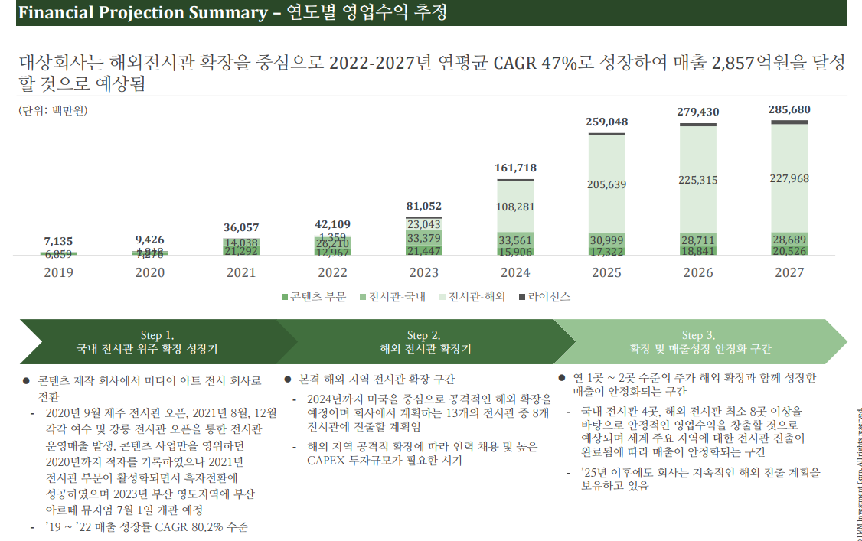
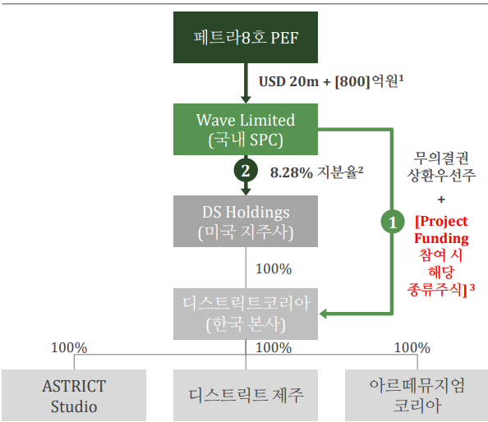
D80000 | [D80000] 과거기업성장률 | 20181231K | 20191231K | 20201231K | 20211231K | 20221231K | 20231231K | YYYYYYYYA
D80010 | [D80010] 매출액 | 11972 | 7135 | 9468 | 36038 | 40496 | 38664 | 26.423559766
D80020 | [D80020] 산업성장률(한은평균)(%) |  |  |  |  |  |  | 0 | 0 | 0 | 0

 |  |  |  |  |  |  |  |  |  |  |  |  |  |  | 73,048,239,294 | 74,804,400,000 | -2.35%
 |  | 20241231 | 20251231 | 20261231 | 20271231 | 20281231 | 20291231 |  |  | DCF가격 |  | 전기가격 |  |  | 2,992,176 | 2,992,176 | 0.00%
D81000 | [D81000] 성장률추정 | 20241231K | 20251231K | 20261231K | 20271231K | 20281231K | 20291231K |  | 성장률평균 | 24,413 |  | 25,000 |  |  | 24,413 | 25,000 | -2.35% | 2%안나게
D81010 | [D81010] IMF 국내 경제성장률 예측치 | 2.322 | 2.337 | 2.212 | 2.131 | 2.084 | 2.025 |  | 2.22 |  |  |  |  |  | 25,413 |  | 1.65%
D81020 | [D81020] 추정 매출액증가율(%) | 59.84 | 42.62 | 30.36 | 21.62 | 15.40 | 0.00 |  | 33.97
 | 전기 추정 매출액증가율(%) |  |  |  |  |  |  |  |  |  |  |  | https://www.polarismarketresearch.com/press-releases/digital-artwork-market

 | 매출추정내역

 |  |  |  |  |  |  |  |  |  |  |  | <단위: 백만원, %>
 | 구 분 | 20191231K | 20201231K | 20211231K | 20221231K | 20231231K | 20241231 | 20251231 | 20261231 | 20271231 | 20281231 | 20291231
 | 과거 매출액 | 7,135 | 9,468 | 36,038 | 40,496 | 38,664 | 61,800 | 88,140 | 114,896 | 139,738 | 161,258 | 161,258
 | 증가율(%) |  | 32.70 | 280.63 | 12.37 | -4.52 | 59.84 | 42.62 | 30.36 | 21.62 | 15.40 | 0.00

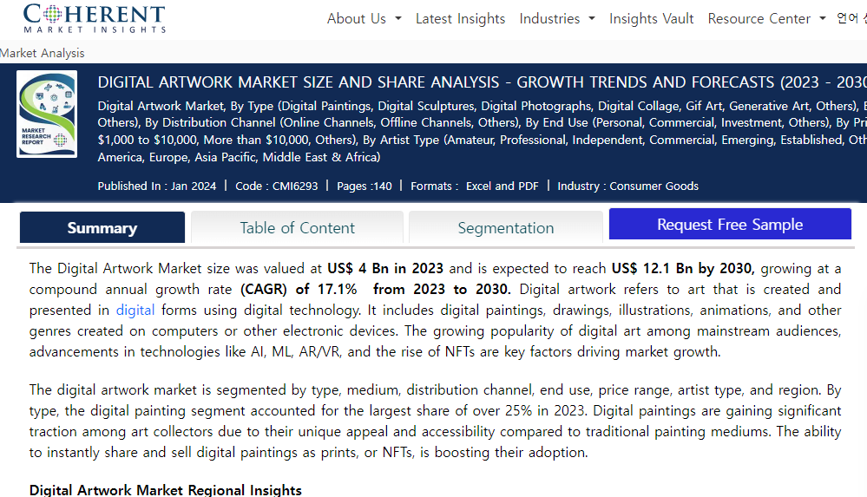
 |  | CAGR | W.A. | Avg. |  | 가중치 | 59.84 | 42.62 | 30.36 | 21.62 | 15.40
 |  | 59.84 | 48.63 | 96.16 | 경제성장률 |  | 2.32 | 2.34 | 2.21 | 2.13 | 2.08 |  |  |  |  |  | https://www.coherentmarketinsights.com/industry-reports/digital-artwork-market
 |  |  |  |  |  |  | 96.16 | 60.83 | 38.48 | 24.34 | 15.40 |  | 0.63260573434
 |  |  |  |  | 평가회사 CAGR에서 Digital Artwork Market CAGR로 수렴가정 | 1 | 59.84 | 42.62 | 30.36 | 21.62 | 15.40 |  | 0.71225259136
 |  |  |  |  | 경제수렴 |  | 3.87 | -3.32 | 2.84 | -2.43 | 2.08
 |  |  |  |  | 산업수렴 |  | 5.78 | -7.38 | 9.43 | -12.05 | 15.40

 |  |  |  |  |  | 2023년 | 2024년 |  |  |  |  |  | 수렴비율 | 수렴연도
 | 사업계획 추정을 뮤지엄별로 손익 따지기엔 자료도 부족하고 한계가 있음. |  |  |  | 경제수렴 | (4.52) | 3.87 | (3.32) | 2.84 | (2.43) | 2.08 |  | -85.64% | 5년
 | 국내외 뮤지엄별.. 무리
 |  |  |  |  | 산업수렴 | (4.52) | 5.78 | (7.38) | 9.43 | (12.05) | 15.40 |  | -127.76% | 5년

 |  |  |  |  |  |  | *2023 연환산성장률
 |  |  |  |  |  |  | 0.00

